RUWA Lista di taglio
Lista di taglio per RUWA Prodotti in reti
artec 500 Reti K Reti Z wama 500 Reti per ancoraggi forwa 2000 KUFU SUNO STÜBÜ
Dati di taglio per la lista di taglio
SCHIZZO
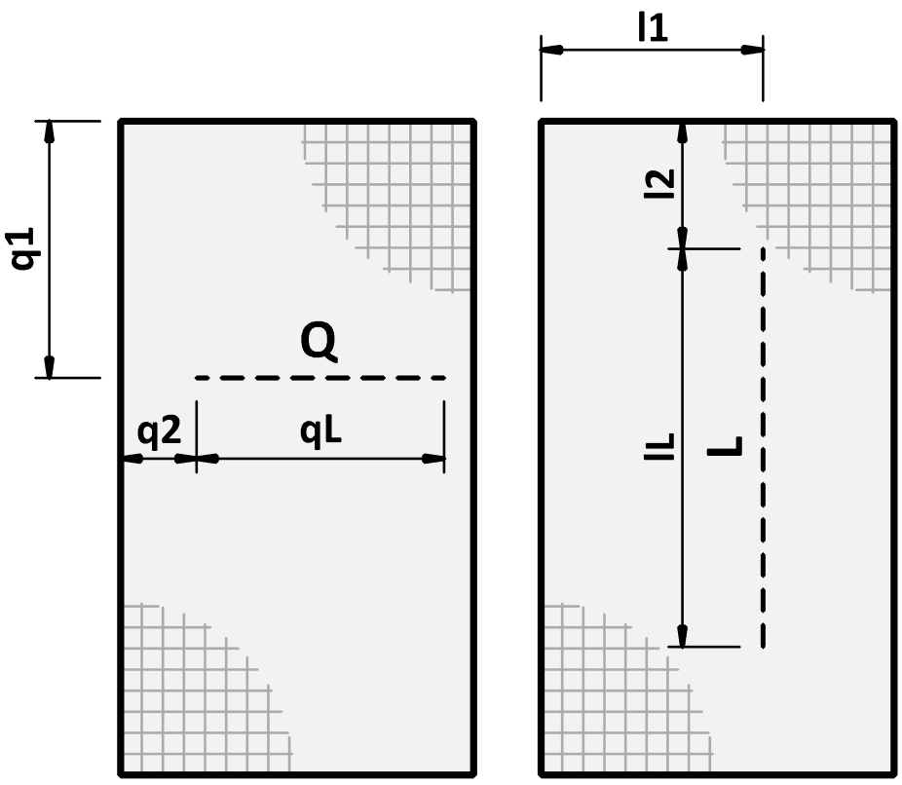
 |  |  |  |  |  |  |  |  |  |  |  |  |  |  |  |  |  |  |  | IT 01-2023
Lista di taglio no.*: (*obbligatorio) |  |  |  | per piano di posa no.: |  |  |  |  |  | Compilato: |  |  |  | Data: |  | Controllato: |  |  |  |  |  | Lista di taglio no.: |  |  | per piano di posa no.: |  |  | Data: |  | Q | Taglio in direzione trasversale
 |  |  |  |  |  |  |  |  |  |  |  |  |  |  |  |  |  |  |  |  |  |  |  |  |  |  |  |  |  | q1 | Distanza di taglio q1
Data di consegna: |  |  |  | Studio d'ingegneria*: |  |  |  |  |  | Cantiere*: |  |  |  | Parte d'opera*: |  |  |  |  |  |  |  |  |  |  |  |  |  |  |  | q2 | Distanza di taglio q2
 |  |  |  |  |  |  |  |  |  |  |  |  |  |  |  |  |  |  |  |  |  | Le reti di rinforzo sono la soluzione ideale se volete pianificare razionalmente grandi aree come lastre di pavimento, soffitti o pareti e rinforzarle rapidamente e facilmente. Offriamo una gamma completa di reti da stock a Sumiswald. Con l'assortimento di stock si hanno meno costi di taglio e un adattamento ottimale ai componenti. Le reti di stock possono essere tagliate secondo la lista di taglio, che ottimizza inoltre le possibilità di combinazione per una divisione della rete. Lavorazione dei tagli Le reti standard possono essere tagliate in base alle specifiche del progettista. Durante questa operazione non devono rimanere fili nel bordo di taglio. Se si tagliano grandi quantità di reti dello stesso formato, potrebbe essere utile ed economico optare per una soluzione con reti speciali. |  |  |  |  |  |  |  | qL | Lunghezza di taglio qL
Referente in cantiere*: |  |  |  |  |  |  |  |  |  |  |  |  |  |  |  |  |  |  |  |  |  |  |  |  |  |  |  |  |  | L | Taglio in direzione longitudinale
 |  |  |  |  |  |  |  |  |  |  |  |  |  |  |  |  |  |  |  |  |  |  |  |  |  |  |  |  |  | l1 | Distanza di taglio l1
N° tel. cantiere*: |  |  |  | Impresa edile*: |  |  |  |  |  | Indirizzo di consegna*: |  |  |  | Nota: |  |  |  |  |  |  |  |  |  |  |  |  |  |  |  | l2 | Distanza di taglio l2
 |  |  |  |  |  |  |  |  |  |  |  |  |  |  |  |  |  |  |  |  |  |  |  |  |  |  |  |  |  | lL | Lunghezza di taglio lL
Progetto RUWA n°:

 | 0
 | 0
 | 0
 | 0
 | 0
0 | 0
0 | 0
0 | 0
0 | 0
0 | 0
0 | 0
0 | 0
0 | 0
0 | 0
0 | 0
0 | 0
0 | 0
0 | 0
0 | 0
0 | 0
0 | 0
0 | 0
0 | 0
0 | 0
0 | 0
0 | 0
0 | 0
0 | 0
0 | 0
0 | 0
0 | 0
 | 0
 | 0
 | 0
 | 0
 | 0
0 | 0
0 | 0
0 | 0
0 | 0
0 | 0
0 | 0
0 | 0
0 | 0
0 | 0
0 | 0
0 | 0
0 | 0
0 | 0
0 | 0
0 | 0
0 | 0
0 | 0
0 | 0
0 | 0
0 | 0
0 | 0
0 | 0
0 | 0
0 | 0
0 | 0
0 | 0
 | 0
 | 0
 | 0
 | 0
 | 0
0 | 0
0 | 0
0 | 0
0 | 0
0 | 0
0 | 0
0 | 0
0 | 0
0 | 0
0 | 0
0 | 0
0 | 0
0 | 0
0 | 0
0 | 0
0 | 0
0 | 0
0 | 0
0 | 0
0 | 0
0 | 0
0 | 0
0 | 0
0 | 0
0 | 0
0 | 0
 | 0
 | 0
 | 0
 | 0
 | 0
0 | 0
0 | 0
0 | 0
0 | 0
0 | 0
0 | 0
0 | 0
0 | 0
0 | 0
0 | 0
0 | 0
0 | 0
0 | 0
0 | 0
0 | 0
0 | 0
0 | 0
0 | 0
0 | 0
0 | 0
0 | 0
0 | 0
0 | 0
0 | 0
0 | 0
0 | 0
LISTA DI TAGLIO (I TAGLI POSSONO ESSERE INSERITI NELLE TABELLE A DESTRA) |  |  |  |  |  |  |  |  |  |  |  |  |  | RETI STANDARD |  |  |  |  |  |  |  | DATI DI TAGLIO PER LA LISTA DI TAGLIO
Tipo (3) |  |  | Tipo (3) |  |  | Tipo (3) |  |  |  |  |  | Tipo (3) |  | Pos. | Tipo (3) | Quantità [pz] | Peso totale [kg] | tagliate (1) |  | piegate (1) (2) |  | Tipo |  |  |  | Tipo |  |  |  | Tipo |  |  |  | Tipo
Quantità [pz] |  |  | Quantità [pz] |  |  | Quantità [pz] |  |  |  |  |  | Quantità [pz] |  |  |  |  |  |  |  |  |  | Direzione di taglio | q1 resp. l1 [mm] | q2 resp. l2 [mm] | qL resp. lL [mm] | Direzione di taglio | q1 resp. l1 [mm] | q2 resp. l2 [mm] | qL resp. lL [mm] | Direzione di taglio | q1 resp. l1 [mm] | q2 resp. l2 [mm] | qL resp. lL [mm] | Direzione di taglio | q1 resp. l1 [mm] | q2 resp. l2 [mm] | qL resp. lL [mm]

 |  |  |  |  |  |  |  |  |  |  |  |  |  | Totale peso [kg]
 |  |  |  |  |  |  |  |  |  |  |  |  |  | Numero di posizioni

 |  |  |  |  |  |  |  |  |  |  |  |  |  | FORWA 2000 ARMATURA DI RIPRESA
 |  |  |  |  |  |  |  |  |  |  |  |  |  | Pos. | Tipo | Quantità [pz] | Quantità [m] | piegate ulteriormente (AAL, AI, GI) [mm] (2)

 |  |  |  |  |  |  |  |  |  |  |  |  |  |  |  |  |  | a | b |  | c
 |  |  |  |  |  |  |  |  |  |  |  |  |  |  |  |  |  |  |  |  |  | Ordine di compilazione
Tipo (3) |  |  | Tipo (3) |  |  | Tipo (3) |  |  |  |  |  | Tipo (3) |  |  |  |  |  |  |  |  |  | Tipo |  |  |  | Tipo |  |  |  | Tipo |  |  |  | Tipo
 | 0
 | 0
 | 0
 | 0
 | 0
0 | 0
0 | 0
0 | 0
0 | 0
0 | 0
0 | 0
0 | 0
0 | 0
0 | 0
0 | 0
0 | 0
0 | 0
0 | 0
0 | 0
0 | 0
0 | 0
0 | 0
0 | 0
0 | 0
0 | 0
0 | 0
0 | 0
0 | 0
0 | 0
0 | 0
0 | 0
1.95
3.90
2.40
2.70
3.15
4.80
5.40
6.30
1.125
2.25
Quantità [pz] |  |  | Quantità [pz] |  |  | Quantità [pz] |  |  |  |  |  | Quantità [pz] |  |  |  |  |  |  |  |  |  | Direzione di taglio | q1 resp. l1 [mm] | q2 resp. l2 [mm] | qL resp. lL [mm] | Direzione di taglio | q1 resp. l1 [mm] | q2 resp. l2 [mm] | qL resp. lL [mm] | Direzione di taglio | q1 resp. l1 [mm] | q2 resp. l2 [mm] | qL resp. lL [mm] | Direzione di taglio | q1 resp. l1 [mm] | q2 resp. l2 [mm] | qL resp. lL [mm]
 | 0
 | 0
 | 0
 | 0
 | 0
0 | 0
0 | 0
0 | 0
0 | 0
0 | 0
0 | 0
0 | 0
0 | 0
0 | 0
0 | 0
0 | 0
0 | 0
0 | 0
0 | 0
0 | 0
0 | 0
0 | 0
0 | 0
0 | 0
0 | 0
0 | 0
0 | 0
0 | 0
0 | 0
0 | 0
0 | 0
 | 0
 | 0
 | 0
 | 0
 | 0
0 | 0
0 | 0
0 | 0
0 | 0
0 | 0
0 | 0
0 | 0
0 | 0
0 | 0
0 | 0
0 | 0
0 | 0
0 | 0
0 | 0
0 | 0
0 | 0
0 | 0
0 | 0
0 | 0
0 | 0
0 | 0
0 | 0
0 | 0
0 | 0
0 | 0
0 | 0
 | 0
 | 0
 | 0
 | 0
 | 0
0 | 0
0 | 0
0 | 0
0 | 0
0 | 0
0 | 0
0 | 0
0 | 0
0 | 0
0 | 0
0 | 0
0 | 0
0 | 0
0 | 0
0 | 0
0 | 0
0 | 0
0 | 0
0 | 0
0 | 0
0 | 0
0 | 0
0 | 0
0 | 0
0 | 0
0 | 0

 |  |  |  |  |  |  |  |  |  |  |  |  |  | ARTEC 500 PIEGATE ULTERIORMENTE
 |  |  |  |  |  |  |  |  |  |  |  |  |  | Pos. | Tipo | Quantità [pz] | Peso totale [kg] | piegate ulteriormente [mm] (2)

 |  |  |  |  |  |  |  |  |  |  |  |  |  |  |  |  |  | a | b |  | c

 |  |  |  |  |  |  |  |  |  |  |  |  |  | Totale peso [kg]
 |  |  |  |  |  |  |  |  |  |  |  |  |  | Numero di posizioni
 |  |  |  |  |  |  |  |  |  |  |  |  |  | IN CASO DI DOMANDE SUL LISTA DI TAGLIO O SUI NOSTRI PRODOTTI RETI, CONTATTARE I NOSTRI INGEGNERI.

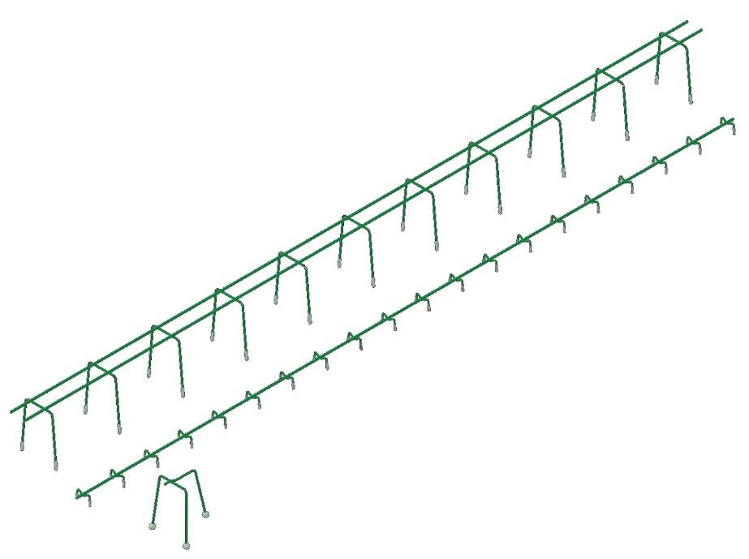
 |  |  |  |  |  |  |  |  |  |  |  |  |  |  |  |  |  |  |  |  |  | Ordine di compilazione
DISTANZIATORI A GABBIA SUNO / SUNO-mini / KUFU / KUFU-mini / STÜBÜ
DK | Tipo |  |  | Quantità [pz] | Altezza [cm] |  |  | Lung. totale [m] |  |  | Piedini [DK] |  | Accessori |  |  | Accesorri richiesti

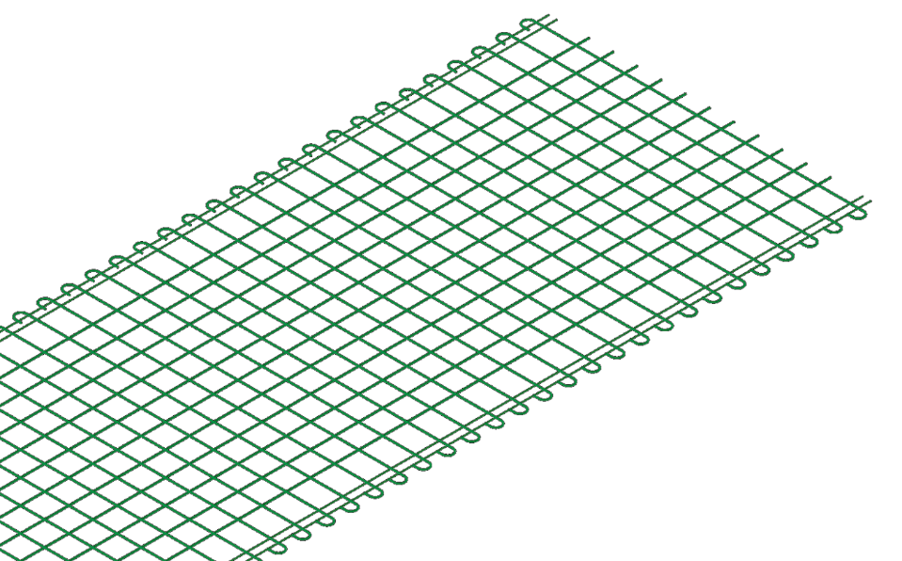

Ordine di compilazione

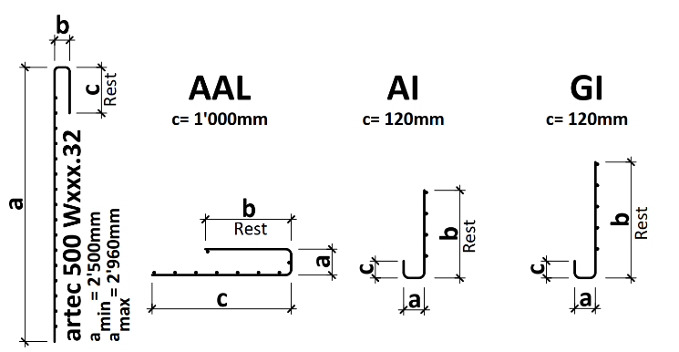
SPIEGAZIONI |  |  |  |  |  |  | LEGENDA
(1) Se il reti è piegato o tagliato, completare uno schizzo (2) Lunghezza bordo di piegatura max. 5.00 m | Raggio di curvatura max. 3.00 m | Diametro mandrino piegatura normalmente d3 = 4 Ø | nessun filo nella zona del mandrino di piegatura (3) UNI 330 e UNI 420: Prodotte solo su ordinazione |  |  |  |  |  |  | Campo obbligatorio
 |  |  |  |  |  |  | A scelta
 |  |  |  |  |  |  | Non disponibile

 |  |  |  |  |  |  |  | Web | www.ruwa-ag.ch
RUWA Drahtschweisswerk AG |  |  |  |  |  |  |  | Richiesta d'offerta | info@ruwa-ag.ch
Burghof 100 |  | Tel. +41 34 432 35 35 |  |  |  |  |  | Ordine | verkauf@ruwa-ag.ch
CH-3454 Sumiswald |  | Fax +41 34 432 35 55 |  |  |  |  |  | Consiglio tecnico | technik@ruwa-ag.ch

